Nábytek
Veřejná zakázka Maturitu zvládneme - Dodávka nábytku
Příloha č. 1 zadávací dokumentace/smlouvy - Specifikace předmětu plnění

pol. č. | název položky | podrobná specifikace položky | orientační vyobrazení | nabízené plnění (u položek označených "ANO" dodavatel uvede název, typ, označení, apod. nabízeného výrobku a jeho konkrétní parametry, ze kterých musí být zřejmé splnění požadované podrobné specifikace) | počet ks | cena za ks (Kč bez DPH) | DPH (%) | cena celkem (Kč bez DPH | cena celkem (Kč vč. DPH)
1 | Žákovský stůl lichoběžníkového tvaru s policí, 130x80cm | Stůl lichoběžníkového tvaru s rozměrem desky: 130x60cm, delší strana 130cm, kratší strana 80cm, boční strany 65cm. | 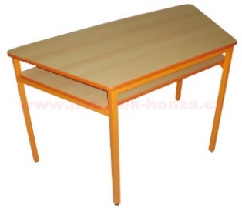 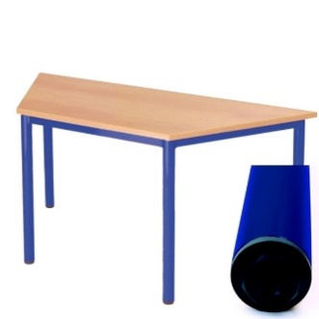 |  | 12
 |  | Rám z ocelových profilů v odstínech RAL (šest variant barvy RAL – jeden odstín vždy pro 2 kusy rámu), rektifikační prvky pro vyrovnání nerovností podlahy. Horní deska v provedení lamino s hranou ABS 2mm nebo plastovou narážecí hranou. Minimálně jedna stolová noha je opatřena stavěcím šroubem pro vyrovnání nerovností podlahy. Stůl má pod pracovní deskou odkládací plochu.
2 | Otočná židle na plynovém pístu - buková skořepina, podnož na kolečkách | Otočná židle na plynovém pístu - buková skořepina, podnož na kolečkách, velikost 6 (dle platné normy ČSN EN 1729-1 (911710)) |  | ANO | 52
3 | Kontejner se zásuvkami na kolečkách (cca 100x40x75 cm) | Kontejner se zásuvkami na kolečkách (cca š100xhl50xv75) Výroba z laminované dřevotřísky tloušťky 18 mm odpovídající normě ČSN EN 312 (492614) a emisní třídě 1 (pro emise formaldehydu). Korpus skříňky v dezénu buk. Rozložení do tří částí, střed má dvířka s dvěma poličkami, dvě krajní části mají šuplíky. Dvířka skříňky vyrobena z barevné LDT. Zásuvkové moduly jsou osazeny barevnými plastovými zásuvkami o výšce 7,5 a 15 cm. Kontejner bude umístěn volně v prostoru. Budou použity barevné odstíny RAL ve shodě s dodávanými žákovskými stoly lichoběžníkového tvaru. | 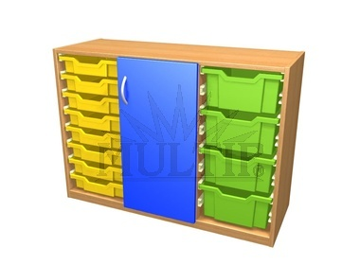 |  | 2
4 | Vestavná skříň (113x217x50 cm) | Vestavěná vysoká skříň s policemi, kombinovaná s proskleným (čiré sklo) horním dílem uchyceným přímo na pantech a dolním dílem s dvířky (cca š113 x v217 x hl50 cm). Vše z LDT v dezénu buk. |  |  | 1
5 | Magnetická keramická tabule bílá pro psaní fixem (200 x 120 cm + 2 křídla 100x120 cm) s výškově stavitelným pojezdem včetně konzole pro dataprojektor s instalací | Keramická tabule trojdílná (tzv. „Triptych“) pro popis fixou, rám tabule vyroben z hliníkového profilu s plastovými rohy. Magnetický povrch, barevná varianta bílá. Pojezd pro tabuli vč. konzole na dataprojektor. Včetně montáže. Středová část 200x120cm, dvě křídla 100x120cm |  | ANO | 1
6 | Žákovský pracovní počítačový stůl, varianta stromeček, 100x84x73 cm | Žákovská PC jednolavice se za krojením stromeček, s boxem na PC, cca 100 x 84 x 73 cm. Vše z LDT v dezénu buk. | 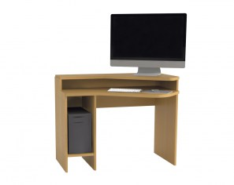 |  | 27
7 | skříň pro 3D tiskárnu 100x76x70 cm | Skříň uzavřená pro 3D tiskárnu, cca 100x76x70 cm, dvířka na pantech, dvě police uvnitř s výškovým nastavením, pevná horní deska. Vše z LDT v dezénu buk. |  |  | 1
8 | skříň, 180x150x35 cm | Skříň uzavřená, cca š180 x v150 x hl35 cm, rozdělená na tři části s dvířky na pantech, v každé části dvě police uvnitř s výškovým nastavením, svislé rozdělení 2:1. Vše z LDT v dezénu buk. |  |  | 1
9 | vestavná skříň, 150x80x18 cm | Vestavná skříň, cca š150 x v80 x hl18 cm, otevřená s policemi (čtyři prostory 20 cm vysoké). Vše z LDT v dezénu buk. |  |  | 1
10 | vestavná skříň, 145x80x30 cm | Vestavná skříň, cca š145 x v80 x hl30 cm, rozdělená na tři části s dvířky na pantech (50-50-45), v každé části dvě police uvnitř s výškovým nastavením, svislé rozdělení 2:1. Vše z LDT v dezénu buk. |  |  | 1
11 | keramická tabule bílá, 120x200 cm | Keramická tabule bílá pro popis fixou, rám tabule z hliníkového profilu, magnetický povrch, 120x200 cm, s pevným uchycením na zeď. |  |  | 1
12 | lavice žákovská pro 2 žáky včetně zásuvek na slaboproud a silnoproud | Žákovská dvojlavice cca 150x80x76, kovová konstrukce ošetřena vypalovací práškovou barvou RAL dle výběru, pracovní deska z 25 mm LDT s umakartovým povrchem odolným proti oděru, ABS hrany, na pracovní desce bude umístěn 2x odklop pro vyvedení NN panelů a zásuvek (2ks zásuvka 230 + 1x zásuvka stř/stej + 1x zásuvka internet). Zavětrování z perforovaného plechu ošetřeného vypalovací práškovou barvou RAL dle výběru, vestavěný tunel pro vedení kabeláží. | 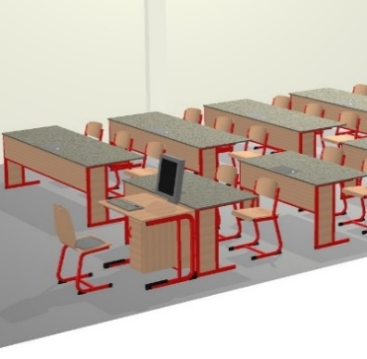 |  | 5
13 | lavice žákovská pro 3 žáky včetně zásuvek na slaboproud a silnoproud | Žákovská trojlavice cca 230x80x76, kovová konstrukce ošetřena vypalovací práškovou barvou RAL dle výběru, pracovní deska z 25 mm LDT s umakartovým povrchem odolným proti oděru, ABS hrany, na pracovní desce bude umístěn 3x odklop pro vyvedení NN panelů a zásuvek (2ks zásuvka 230 + 1x zásuvka stř/stej + 1x zásuvka internet). Zavětrování z perforovaného plechu ošetřeného vypalovací práškovou barvou RAL dle výběru, vestavěný tunel pro vedení kabeláží. |  |  | 5
14 | žákovská židle | Židle výškově stavitelná bez pojezdu, bukový sedák a opěrka, velikost 4-7 (dle platné normy ČSN EN 1729-1 (911710)), nosnost minimálně 100 kg. |  |  | 25
15 | skříňka demonstrační | Učitelský demonstrační stůl = cca 230cm x 66cm (v=76cm) s celistvou horní pracovní deskou tl. 25 mm s umakartovým povrchem odolným proti oděru, ABS hrany, pod ní dvě skříňky s úložným prostorem: |  |  | 1
 |  | a) dvě pole (dvě čtvrtiny skříňky) s jednou policí, otevírací dveře
 |  | b) dvě pole (dvě čtvrtiny skříňky) se dvěma policemi, otevírací dveře
16 | přídavná deska mezi stoly žákovské | Přídavná deska mezi stoly žákovské, pracovní deska z 25 mm z LDT s umakartovým povrchem odolným proti oděru, ABS hrany, cca 80x70 cm, fixační mechanismus pro vsazení mezi žákovské stoly |  |  | 5
Nabídková cena celkem

Pozn.1: | V případech, kdy je v požadavku na materiál výrobku uvedena "LDT", bude použita kvalitní laminovaná dřevotříska tloušťky 18 mm odpovídající normě ČSN EN 312 (492614) a emisní třídě 1 (pro emise formaldehydu).
Pozn.2: | Součástí dodávky je kompletní montáž dodávaného nábytku, napojení stolů na slaboproud a silnoproud, montáž a zprovoznění tabulí.

